Nota
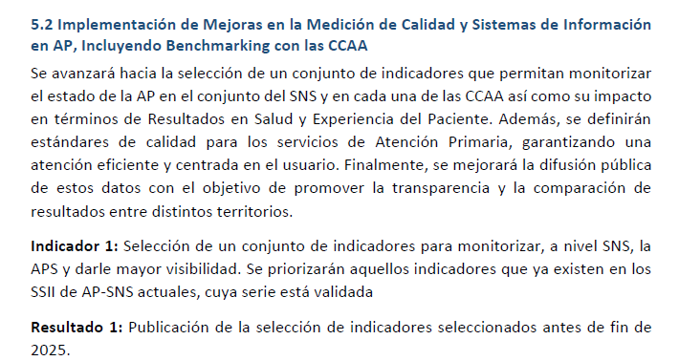
Según lo previsto en el Plan de acción de Atención Primaria y Comunitaria 2025-2027 (acción 5.2), se publica el listado de indicadores seleccionados por el Grupo de trabajo de SIAP.

Los indicadores seleccionados podrían sufrir alguna modificación en el momento de la publicación de resultados en el último cuatrimestre de 2026.

